Resumo
 |  |  | Mês de referência: | junho/2024

Premissas de Participação
 | Empresa |  | SCP | PRIME
 | Participação do Sócio |  |  | 40%

Vendas do Período
A | VGV Bruto |  | 810,085.24 | 324,034.10
B | Comissão paga pelo cliente diretamente ao time de vendas |  | 48,605.11 | 19,442.05
C = A - B | VGV Liq. de Comissão |  | 761,480.13 | 304,592.05

Recebíveis do Período
D | Recebíveis do Período | Receita líquida de venda de lotes | 269,382.04 | 107,752.82

Deduções do Período
E | Impostos |  | 17,343.27 | 6,937.31
F = D x 1% | ADM de carteira | 1% | 2,693.82 | 1,077.53
G | Despesas com boletos e negativação |  | 197.64 | 79.06
H | Despesas com cartório de protestos com cobrança |  | - | -
I | Despesas com serviços bancários |  | - | -
J | Despesas com contabilidade do mês | junho/2024 | 820.00 | 328.00
K | Despesas com custas processuais |  | - | -
L | Despesas com honorários advocatícios com cobrança |  | - | -
M | Despesas com estoque (IPTU) | Parcela 4/10 | 2,130.14 | 852.06
N = C x 4% | Marketing | 4% | 30,459.21 | 12,183.68
O = D - E - F - G - H - I - J - K - L - M - N | Distribuição antes da Amortização da Dívida |  |  | 86,295.19

Dívida Prime
P | Saldo inicial do mês | junho/2024 |  | 1,226,676.89
Q = O x 70% | Amortização da Divida no Período | 70% da parcela de distribuição da Prime no mês | 11 de 40 | 60,406.63
R = P - Q | Saldo Amortizado |  |  | 1,166,270.26
S = R x IPCA do Período | IPCA do Período | junho/2024 | 0.21% | 2,449.17
T = R * 0,95% | Juros do Período | 0,95% a.m. | 0.95% | 11,079.57
U = R + S + T | Saldo final do mês | junho/2024 |  | 1,179,799.00

Valor a ser depositado ou saldo a ser abatido no próximo mês
V = O - Q | Total mês |  |  | 25,888.56

RECIBO
Eu, João Tomaz Rodrigues Plaça, representante da empresa Prime Brasil Holding LTDA., junto a SCP, com sede à Praça Elza Ferreira Rahal, nº 33, apto 122, Jardim São Dimas, São José dos Campos - SP, registrada no CNPJ sob n° 10.698.477/0001-46, declaro que recebi da Vece Incorporadora Ltda., inscrita no CNPJ 08.979.115/0001-81 a importância de R$ 25.888,56 (VINTE E CINCO MIL, OITOCENTOS E OITENTA E OITO REAIS E CIQNUENTA E SEIS CENTAVOS) representada pela transferência efetuada em 19/07/2024 de mesmo valor para conta no Banco Itaú (Nº 341), Agência 1529, Conta Corrente 97594-6, quantia essa referente à Distribuição de Resultado de Vendas de Lotes no mês de JUNHO de 2024 do Loteamento Colinas do Parahyba, localizado em Tremembé - SP, conforme demonstrativo acima. Para que o presente recibo surta seus efeitos legais e jurídicos, assino-o em 02 (duas) vias de igual teor e forma.

São José dos Campos, _____ de _____________________ de __________.

__________________________________________
Prime Brasil Holding Ltda

PREMISSAS DE CONTRATO
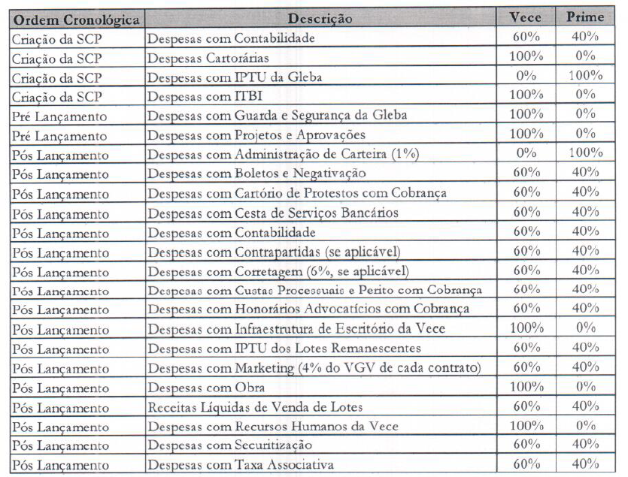
CONTRATO DE SOCIEDADE EM CONTA DE PARTICIPAÇÃO PARA FINS DE CONSECUÇÃO DE LOTEAMENTO - FIRMADO EM 04/12/2018 ENTRE VECE INCORPORADORA E PRIME BRASIL

(J) Contabilidade
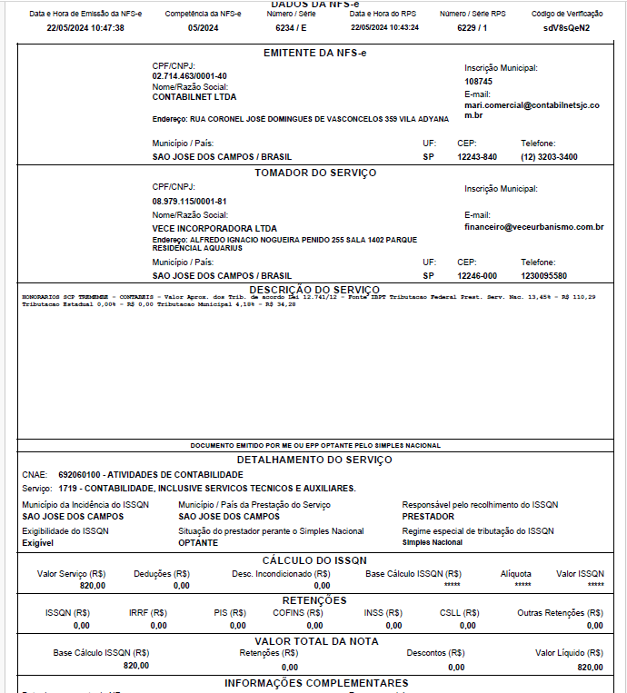
 | CONTABILIDADE PÓS LANÇAMENTO

Jun-24 | R$ 820.00 | NF 6234

(M) IPTU
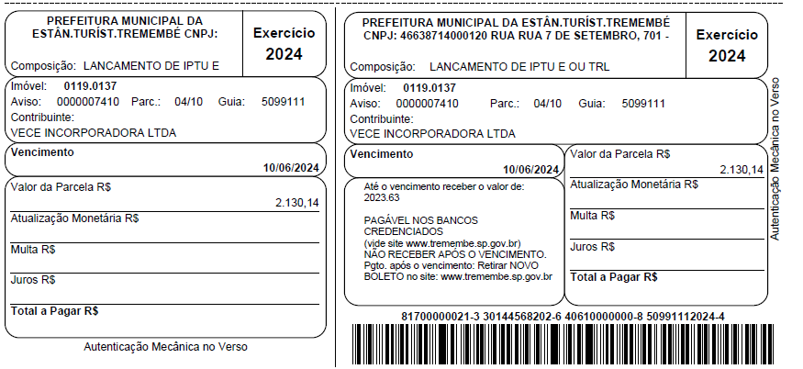

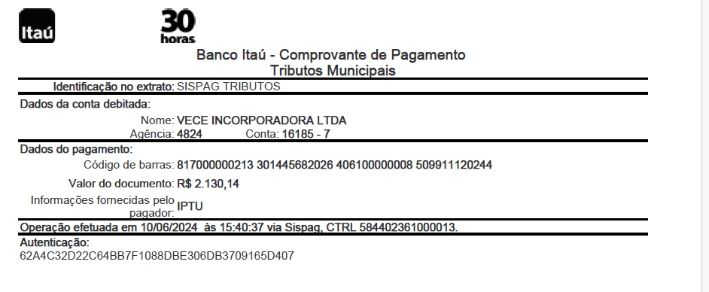

(S) IPCA
